Bugs
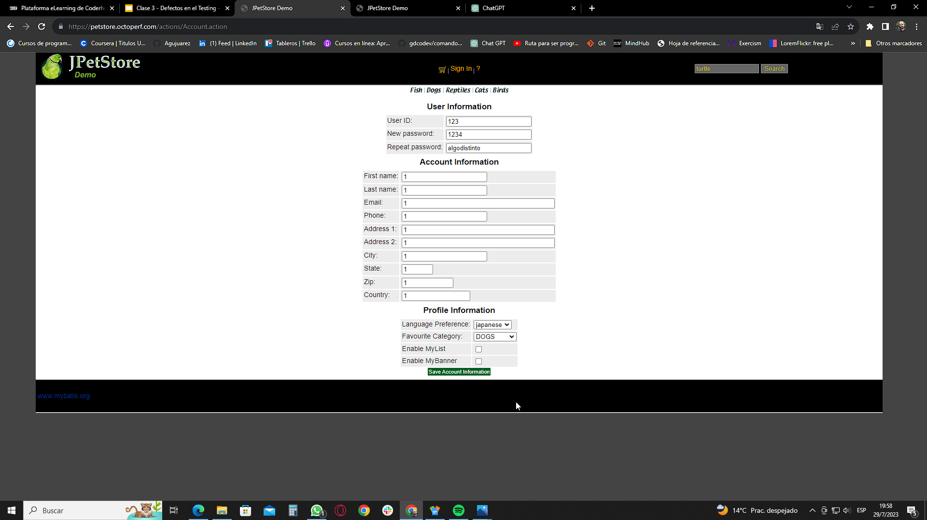
Alumno: Juárez, Agustín

ID | Bug-001
Titulo | Fallo de servidor al registrase
Descripción | Al completar los datos de registro y hacer click en registrarse ocurre error 500, internal server error
Precondiciones | Un navegador de internet
Criticidad | Alta
Tipo de defecto | DISRUPTIVO
Pasos | Ingresar a https://petstore.octoperf.com/actions/Catalog.action
 | click en sign in
 | completar datos de registro
 | click en save account information
Resultado obtenido | Error 500 – internal server error
Resultado esperado | registro exitoso
Sistema operativo o dispositivo de prueba | Windows 10 (Google Chrome)
Evidencia
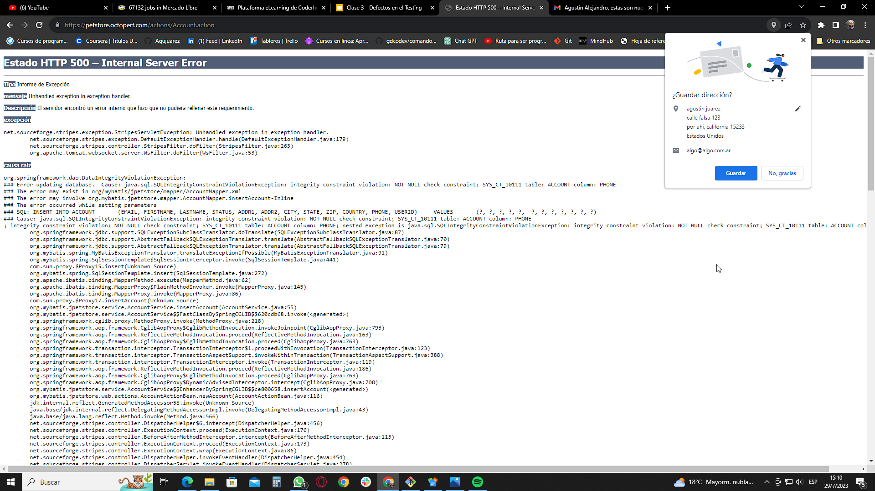

ID | Bug-002
Titulo | Se pueden agregar al carro artículos fuera de stock
Descripción | Se agregaron artículos al carro, en la columna "In Stock?" describe false
Precondiciones | Un Navegador de internet
Criticidad | Alta
Tipo de defecto | Componente
Pasos | Ingresar a https://petstore.octoperf.com/actions/Catalog.action
 | click en fish
 | agregar ítems al carro de compras
 | ver la columna in Stock?
Resultado obtenido | se agregan artículos fuera de stock al carro de compras
Resultado esperado | se agregan artículos en stock dentro del carro
Sistema operativo o dispositivo de prueba | Windows 10 (Google Chrome)
Evidencia
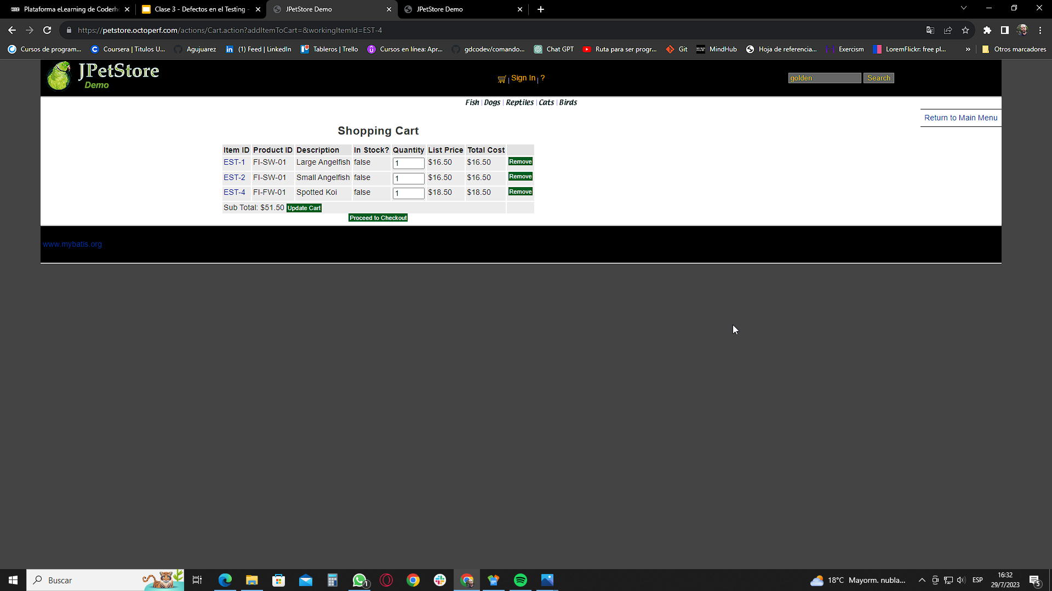

ID | Bug-003
Titulo | Registrarse - en el campo repetir contraseña, no hay comprobación si se escribe una clave diferente
Descripción | Cuando se escribe el campo repetir contraseña, no se realiza ninguna comprobación y no aparece mensaje de advertencia
Precondiciones | Un Navegador de internet
Criticidad | Alta
Tipo de defecto | Componente
Pasos | Ingresar a https://petstore.octoperf.com/actions/Catalog.action
 | Ingresar a "sign in"
 | Ingresar a "Register now"
 | escribir una contraseña y en el campo de abajo escribir otra distinta
Resultado obtenido | Se puede seguir con el registro sin advertencia alguna
Resultado esperado | La página advierte que la contraseña no coincide con la escrita en el campo anterior
Sistema operativo o dispositivo de prueba | Windows 10 (Google Chrome)
Evidencia

